注解1
UsersController

 | package com.example.fruits.controller;

 | import com.example.fruits.domain.Users;
 | import com.example.fruits.service.UsersService;
 | import com.example.fruits.utils.UserContextUtil;
 | import org.apache.commons.lang3.StringUtils;
 | import org.springframework.beans.factory.annotation.Autowired;
@Controller用于标记在一个类上，使用它标记的类就是一个SpringMvc Controller对象
 | import org.springframework.http.ResponseEntity;
@PostMapping映射一个POST请求。
Spring MVC新特性提供了对Restful风格的支持。
@GetMapping，处理get请求
@PostMapping，处理post请求
@PutMapping，处理put请求
@DeleteMapping，处理delete请求
@PostMapping(value="/user/login")
等价于
@RequestMapping(value="/user/login",method=RequestMethod.POST)
 | import org.springframework.stereotype.Controller;
 | import org.springframework.web.bind.annotation.*;

 | import javax.servlet.http.HttpServletResponse;
 | import javax.servlet.http.HttpSession;
 | import java.io.IOException;
在Spring MVC 中使用 @RequestMapping 来映射请求，也就是通过它来指定控制器可以处理哪些URL请求
 | @Controller
 | @RequestMapping("/user")
 | public class UsersController {

 | @Autowired
 | private UsersService usersService;
@ResponseBody是作用在方法上的，@ResponseBody 表示该方法的返回结果直接写入 HTTP response body 中，一般在异步获取数据时使用【也就是AJAX】。
 | //注册
 | @PostMapping("/register")
 | @ResponseBody
 | public ResponseEntity<Void> register(Users users){
 | usersService.register(users);
 | return ResponseEntity.ok().build();
 | }

 | //登录
 | @PostMapping("/login")
 | public ResponseEntity<String> login(Users users,HttpSession session){
 | usersService.login(users);
 | //判断是否要跳转到用户之前要访问的html页面中
 | String toHtmlURI = (String) session.getAttribute("toHtmlURI");
 | if(!StringUtils.isBlank(toHtmlURI)){
 | session.removeAttribute("toHtmlURI");
 | }else{
 | toHtmlURI = "/index";
 | }
 | return ResponseEntity.ok(toHtmlURI);
 | }

 | //退出
 | @GetMapping("/exit")
 | public void exit(HttpServletResponse response){
 | UserContextUtil.getsession().invalidate();
 | try {
 | response.sendRedirect("/index");
 | } catch (IOException e) {
 | e.printStackTrace();
 | }
 | }

 | /**
 | * 用户是否登录验证
 | * @param toUrl 用户未登录，前端页面希望用户登录后跳转到的请求
 | * @param session
 | * @return
 | */
 | @GetMapping
 | @ResponseBody
 | public ResponseEntity<Boolean> isLong(@RequestParam(value = "url",required = false) String toUrl,
 | HttpSession session){
 | Users user = UserContextUtil.getUser();
 | if(!StringUtils.isBlank(toUrl)){
 | session.setAttribute("toHtmlURI",toUrl);
 | }
 | return ResponseEntity.ok(user==null?false:true);
 | }

 | }

注解2
package com.example.fruits.service; | @Autowired用法详解
 | https://www.cnblogs.com/fnlingnzb-learner/p/9723834.html
import com.example.fruits.domain.Users;
import com.example.fruits.enums.ExceptionEnum; | https://www.cnblogs.com/fnlingnzb-learner/p/9723834.html
import com.example.fruits.exception.LyException; | @Autowired 注释，它可以对类成员变量、方法及构造函数进行标注，完成自动装配的工作。
import com.example.fruits.mapper.UsersMapper; | 在启动spring IoC时，当容器扫描到@Autowied、@Resource或@Inject时，就会在IoC容器自动查找需要的bean，并装配给该对象的属性。
import com.example.fruits.utils.UserContextUtil;
如果一个类带了@Service注解，将自动注册到Spring容器，类似的还有@Component、@Repository、@Controller。
@Service用于标注业务层组件
@Controller用于标注控制层组件
@Repository用于标注数据访问组件，即DAO组件
@Component泛指组件，当组件不好归类的时候，我们可以使用这个注解进行标注。
import lombok.extern.slf4j.Slf4j;
import org.apache.commons.lang3.StringUtils; | 下面用案例来具体说明
import org.springframework.beans.factory.annotation.Autowired; | UserRepository.java
import org.springframework.stereotype.Service;
import org.springframework.util.CollectionUtils; | 1 package com.proc.bean.repository;
 | 2
import java.text.SimpleDateFormat; | 3 public interface UserRepository {
类上面添加@Sl4j注解,然后使用log打印日志;
import java.util.Date; | 4
import java.util.List; | 5 void save();
 | 6 }
@Service | 这里定义了一个UserRepository接口，其中定义了一个save方法
@Slf4j
@Autowired 注解，它可以对类成员变量、方法及构造函数进行标注，完成自动装配的工作。
public class UsersService {

@Autowired | UserRepositoryImps.java
private UsersMapper usersMapper;
 | 1 package com.proc.bean.repository;
//注册 | 2
public void register(Users users) { | 3 import org.springframework.stereotype.Repository;
//非空验证 | 4
if(StringUtils.isBlank(users.getUserName())){ //用户名为空 | 5 @Repository("userRepository")
throw new LyException(ExceptionEnum.USER_NAME_NOT_ALLOW_NULL); | 6 public class UserRepositoryImps implements UserRepository{
} | 7
if(StringUtils.isBlank(users.getAccount())){ //账号为空 | 8 @Override
throw new LyException(ExceptionEnum.USER_ACCOUNT_NOT_ALLOW_NULL); | 9 public void save() {
} | 10 System.out.println("UserRepositoryImps save");
if(StringUtils.isBlank(users.getPassword())){ //密码为空 | 11 }
throw new LyException(ExceptionEnum.USER_PASSWORD_NOT_ALLOW_NULL); | 12 }
} | 定义一个UserRepository接口的实现类，并实现save方法，在这里指定了该bean在IoC中标识符名称为userRepository
if(usersMapper.existAccount(users.getAccount())){//账号已存在
throw new LyException(ExceptionEnum.ACCOUNT_EXIST);
}
//默认头像（无头像图片） | UserService.java
users.setHeadImage("/images/not_login.png");
//2021/10/19 fan add start | 1 package com.proc.bean.service;
//更新日時 | 2
Date dateObj = new Date(); | 3 import org.springframework.beans.factory.annotation.Autowired;
SimpleDateFormat format = new SimpleDateFormat( "yyyy/MM/dd HH:mm:ss" ); | 4 import org.springframework.stereotype.Service;
String currentTime = format.format( dateObj ); | 5
users.setUpdateTime(currentTime); | 6 import com.proc.bean.repository.UserRepository;
//2021/10/19 fan add end | 7
//持久化用户信息 | 8 @Service
int insert = usersMapper.insert(users); | 9 public class UserService {
if(insert<0){ //注册失败 | 10
log.info(users.getUserName()+" 注册失败！--> UsersService"); | 11 @Autowired
throw new LyException(ExceptionEnum.REGISTER_FAILED); | 12 private UserRepository userRepository;
} | 13
} | 14 public void save(){
 | 15 userRepository.save();
//登录 | 16 }
public void login(Users users) { | 17 }
if(StringUtils.isBlank(users.getAccount())){ //账号为空 | 这里需要一个UserRepository类型的属性，通过@Autowired自动装配方式，从IoC容器中去查找到，并返回给该属性
throw new LyException(ExceptionEnum.USER_ACCOUNT_NOT_ALLOW_NULL);
}
if(StringUtils.isBlank(users.getPassword())){ //密码为空
throw new LyException(ExceptionEnum.USER_PASSWORD_NOT_ALLOW_NULL); | applicationContext.xml配置
}
//根据账号到用户表查询用户信息 | <context:component-scan base-package="com.proc.bean" />
List<Users> usersByAccount = usersMapper.select(new Users(users.getAccount()));
if(CollectionUtils.isEmpty(usersByAccount)){ //账号不存在
throw new LyException(ExceptionEnum.ACCOUNT_NOT_EXIST);
}
//密码经行匹配验证
for (Users usersDB : usersByAccount) {
if(usersDB.getPassword().equals(users.getPassword())){ //匹配成功
//设置session
UserContextUtil.setUser(usersDB);
//退出
return;
}
}
//密码错误
throw new LyException(ExceptionEnum.PASSWORD_ERROR);
}
}

注解3
WebMvcConfigurer配置类
Spring的WebMvcConfigurer接口提供了很多方法让我们来定制SpringMVC的配置。
常用的方法：
addInterceptors：拦截器
addInterceptor：需要一个实现HandlerInterceptor接口的拦截器实例
addPathPatterns：用于设置拦截器的过滤路径规则；addPathPatterns("/**")对所有请求都拦截
excludePathPatterns：用于设置不需要拦截的过滤规则
拦截器主要用途：进行用户登录状态的拦截，日志的拦截等。
詳細
https://blog.csdn.net/zhangpower1993/article/details/89016503
package com.example.fruits.config;

import com.example.fruits.interceptor.UserLoginInterceptor;
import org.springframework.context.annotation.Configuration;
import org.springframework.web.servlet.config.annotation.InterceptorRegistration;
import org.springframework.web.servlet.config.annotation.InterceptorRegistry;
import org.springframework.web.servlet.config.annotation.WebMvcConfigurer;
@Configuration用于定义配置类，可替换xml配置文件，被注解的类内部包含有一个或多个被@Bean注解的方法，这些方法将会被AnnotationConfigApplicationContext或AnnotationConfigWebApplicationContext类进行扫描，并用于构建bean定义，初始化Spring容器。
@Configuration是支持组件扫描的(一般要添加context:component-scan/ ) ，
它跟其他普通的Component一样也支持@Autowired/@Inject，如果@Configuration的类有一个构造函数，也支持构造函数自动注入。
@Configuration 类不仅可以被扫描到，它自己也可以配置@ComponentScan注解去做组件扫描。
詳細
https://www.cnblogs.com/duanxz/p/7493276.html
/**
*
*
* @Package: com.*.*.config
* @ClassName: LoginConfig
* @Description:拦截器配置
* @author: zk
* @date: 2019年9月19日 下午2:18:35
*/
@Configuration
public class LoginConfig implements WebMvcConfigurer {

@Override
public void addInterceptors(InterceptorRegistry registry) {
//注册TestInterceptor拦截器
InterceptorRegistration registration = registry.addInterceptor(new UserLoginInterceptor());
registration.addPathPatterns("/**"); //我的（个人中心）
registration.excludePathPatterns("/login"); //登录页
registration.excludePathPatterns("/login.html");
registration.excludePathPatterns("/register"); //注册页
registration.excludePathPatterns("/register.html");
registration.excludePathPatterns("/index.html"); //首页
registration.excludePathPatterns("/index"); //首页
registration.excludePathPatterns("/fruits/**"); //获取水果详情
registration.excludePathPatterns("/goods-details.html");
registration.excludePathPatterns("/user/**"); //用户登录，注册，退出，
registration.excludePathPatterns("/index.html","/","/user/login", "/**/*.css",
"/**/*.js", "/**/*.png", "/**/*.jpg",
"/**/*.jpeg", "/**/*.gif", "/**/fonts/*");
}

}

注解4
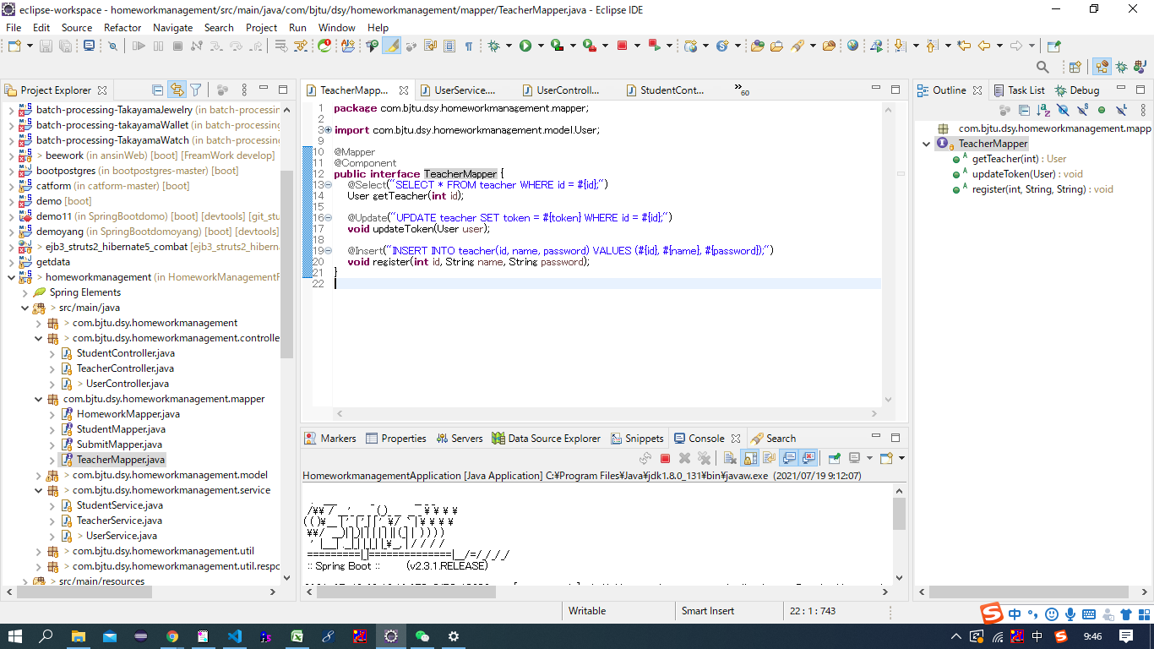
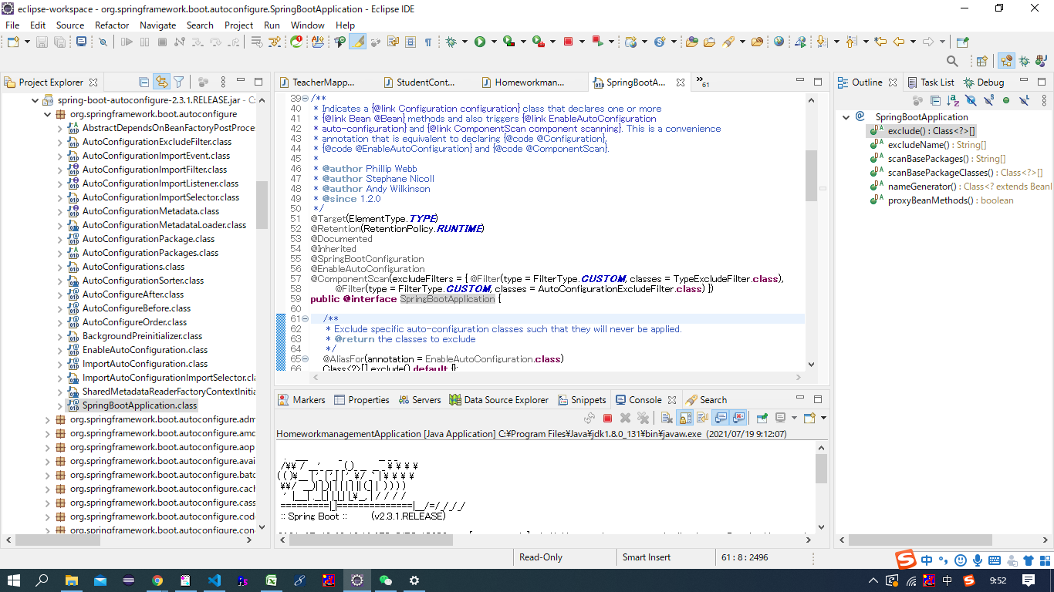
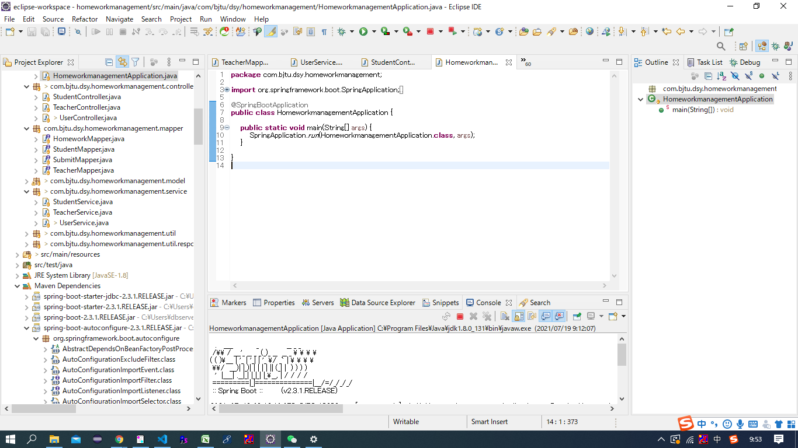
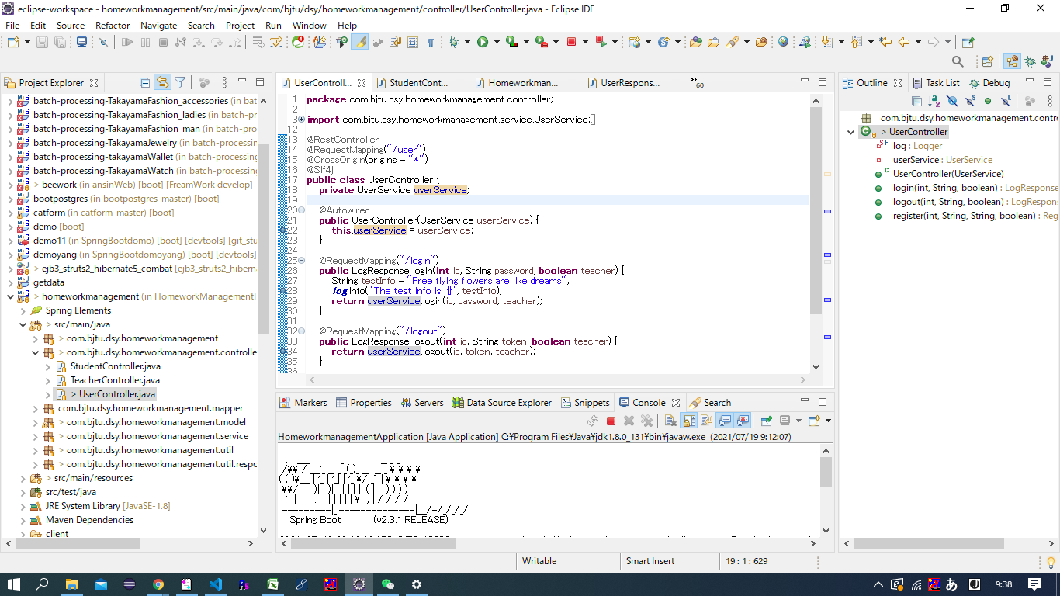

类成员变量（成员属性）

声明一个变量。
把一个类的对象作为另一个类成员变量。

给该变量赋值。
userService是spring容器给创建的实例（见下图）。

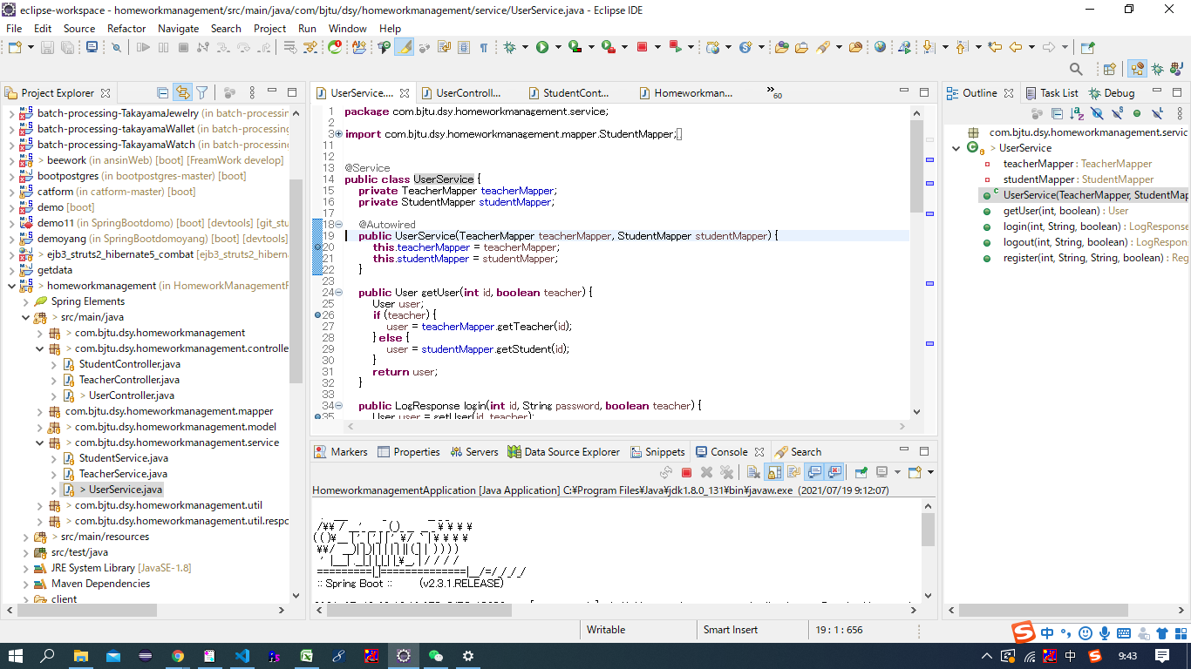

@Autowired标注的方法会被自动执行。
执行构造函数，创建UserService实例。

@Component注解：告诉spring，将来对象由容器来创建，我们自己不需要new创建。
@Controller,@Service都含有该注解。
@componetscan注解：组件扫描。扫描所有带componet注解的类，扫描到之后，对象就会被自动创建到容器之中。
@SpringBootApplication之中，含有@ComponentScan注解。（见下图）

类成员属性
例

类成员变量（成员属性）

声明一个变量。
把一个类的对象作为另一个类成员变量。

